Sheet1
栈内存
非堆内存
 |  | <-------------Xmx----------------->
 |  | <---------Xms------> |  | <--DirectMemory-->
堆内存
堆外内存

<--Xss--> |  | <------Xmn------> | <----Meta-------->
线程栈
年轻代
元数据区

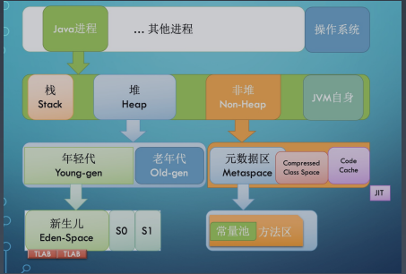
Xmx | 最大堆内存
Xms | 堆内存空间的初始大小
Xmn | 年轻代大小
Meta | 元数据区
DirectMemory | 直接内存
Xss | 每个线程栈的字节数

